关系图
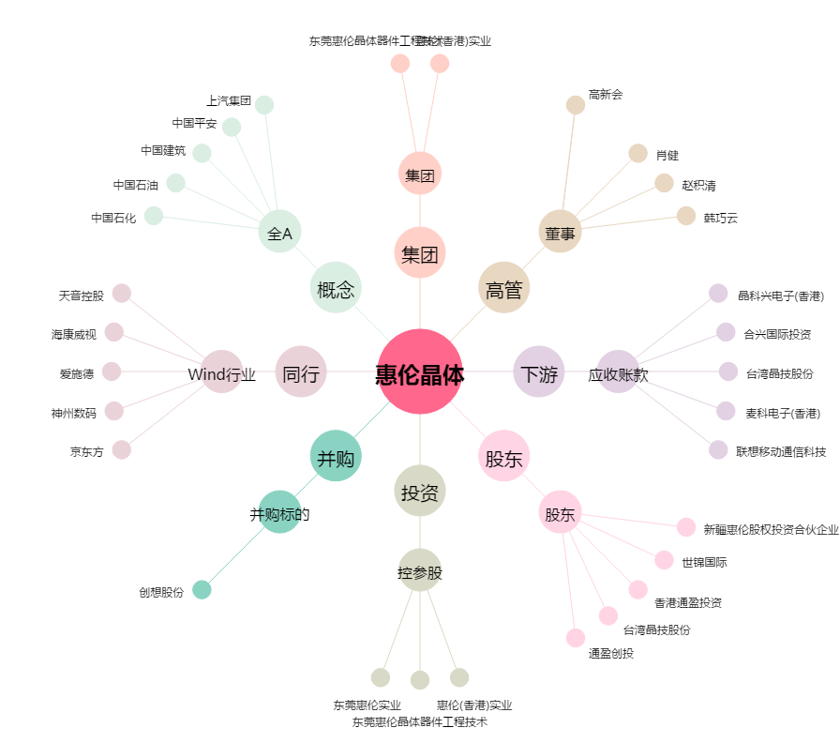
惠伦晶体[300460.SZ] - 关系概览图

